기본기획서
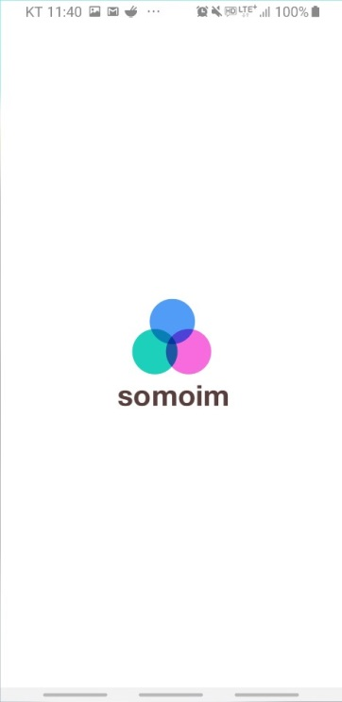 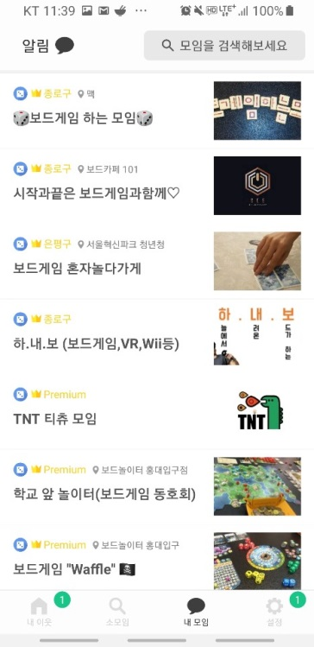 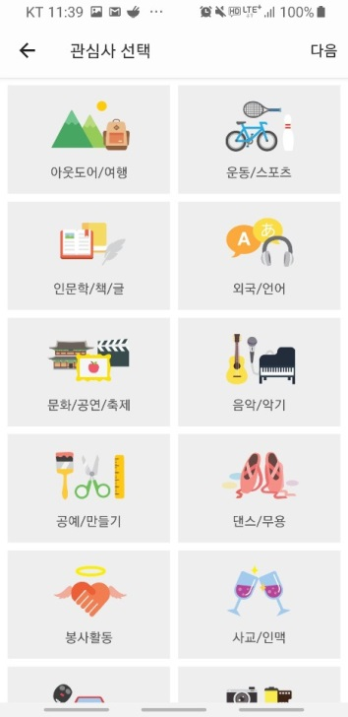 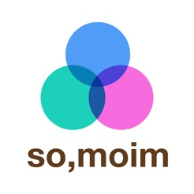
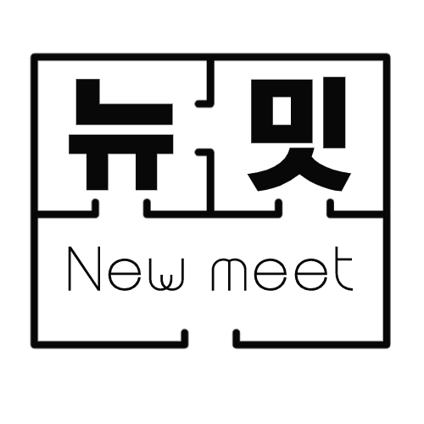

뉴밋(new meet)
지역별 관심사별 모임개설 커뮤니티

깃허브 주소
https://github.com/writingR/Newmeet_project.git

프로젝트 개요
본 프로젝트는 지역별 관심사별로 온라인·오프라인 모임을 개설할 수 있는 커뮤니티 플랫폼서비스입니다.
공연·전시, 문화생활등을 공유하고, 방을 개설하여 다양한 사람들과 함께 여행을 떠날 수 있습니다.

프로젝트 기간
2019.09.02 ~ 2019.11.01 (총10주)

프로젝트 일정_1차 [2019.09.02~2019.09.06]

프로젝트 설계_1차 [2019.09.03]
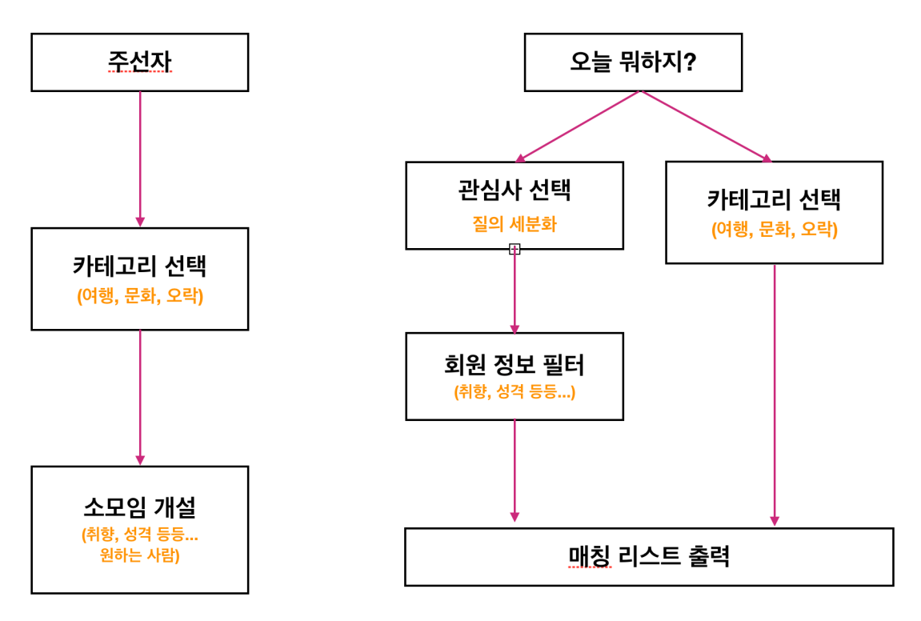

프로젝트 조직 구성 및 기능계획서_1차 [2019.09.03]
회원관리, 소모임개설 및 참여를 위한 게시판관리, 리뷰, 채팅
기능 | 처리내용
회원관리 - 회원가입, 로그인 | 서비스를 이용하기 위한 회원가입, 로그인
마이페이지 | 회원정보 수정, 소모임 개설 후 내용 수정
소모임 개설게시판 | 소모임을 개설할 수 있는 게시판
소모임 참여게시판 | 개설된 소모임에 참여할 수 있는 게시판
채팅 | 1:1채팅 or 그룹채팅

프로젝트 조직 구성 및 기능계획서_1차 [2019.09.03]
팀원 | 기능 및 처리내용
 | 회원가입 / 로그인 + 카카오 + 구글 / 로그아웃 / 마이페이지 / 캘린더
 | 개설 및 참여 게시판 생성 / 개설된 방 수정 및 삭제 / 리뷰 / 채팅
 | 개설 및 참여 게시판 생성 / 개설된 방 수정 및 삭제 / 리뷰 / 채팅
 | 개설 및 참여 게시판 생성 / 개설된 방 수정 및 삭제 / 리뷰 / 채팅
 | 개설 및 참여 게시판 생성 / 개설된 방 수정 및 삭제 / 리뷰 / 채팅
공통 | 검색기능
계획중 | 날씨 / 캘린더 / 카카오페이(결제) / 평점

참고 문헌 및 자료
1.Frip - http://www.frip.co.kr/
여가 액티비티 추천 플랫폼
2.소모임 - Google Play 앱
함께 책을 읽고 토론하는 독서모임부터, 서핑을 사랑하는 서퍼모임, UMF·Spectrum·WDF등 페스티벌 마니아 모임,
함께 모여 배우는 공예 핸드메이드 모임, 주말엔 봉사활동하는 봉사모임, 서로 배우고 시너지를 내는 창업모임 같은 다양한 모임들이 활동하고 있습니다.

플로우차트
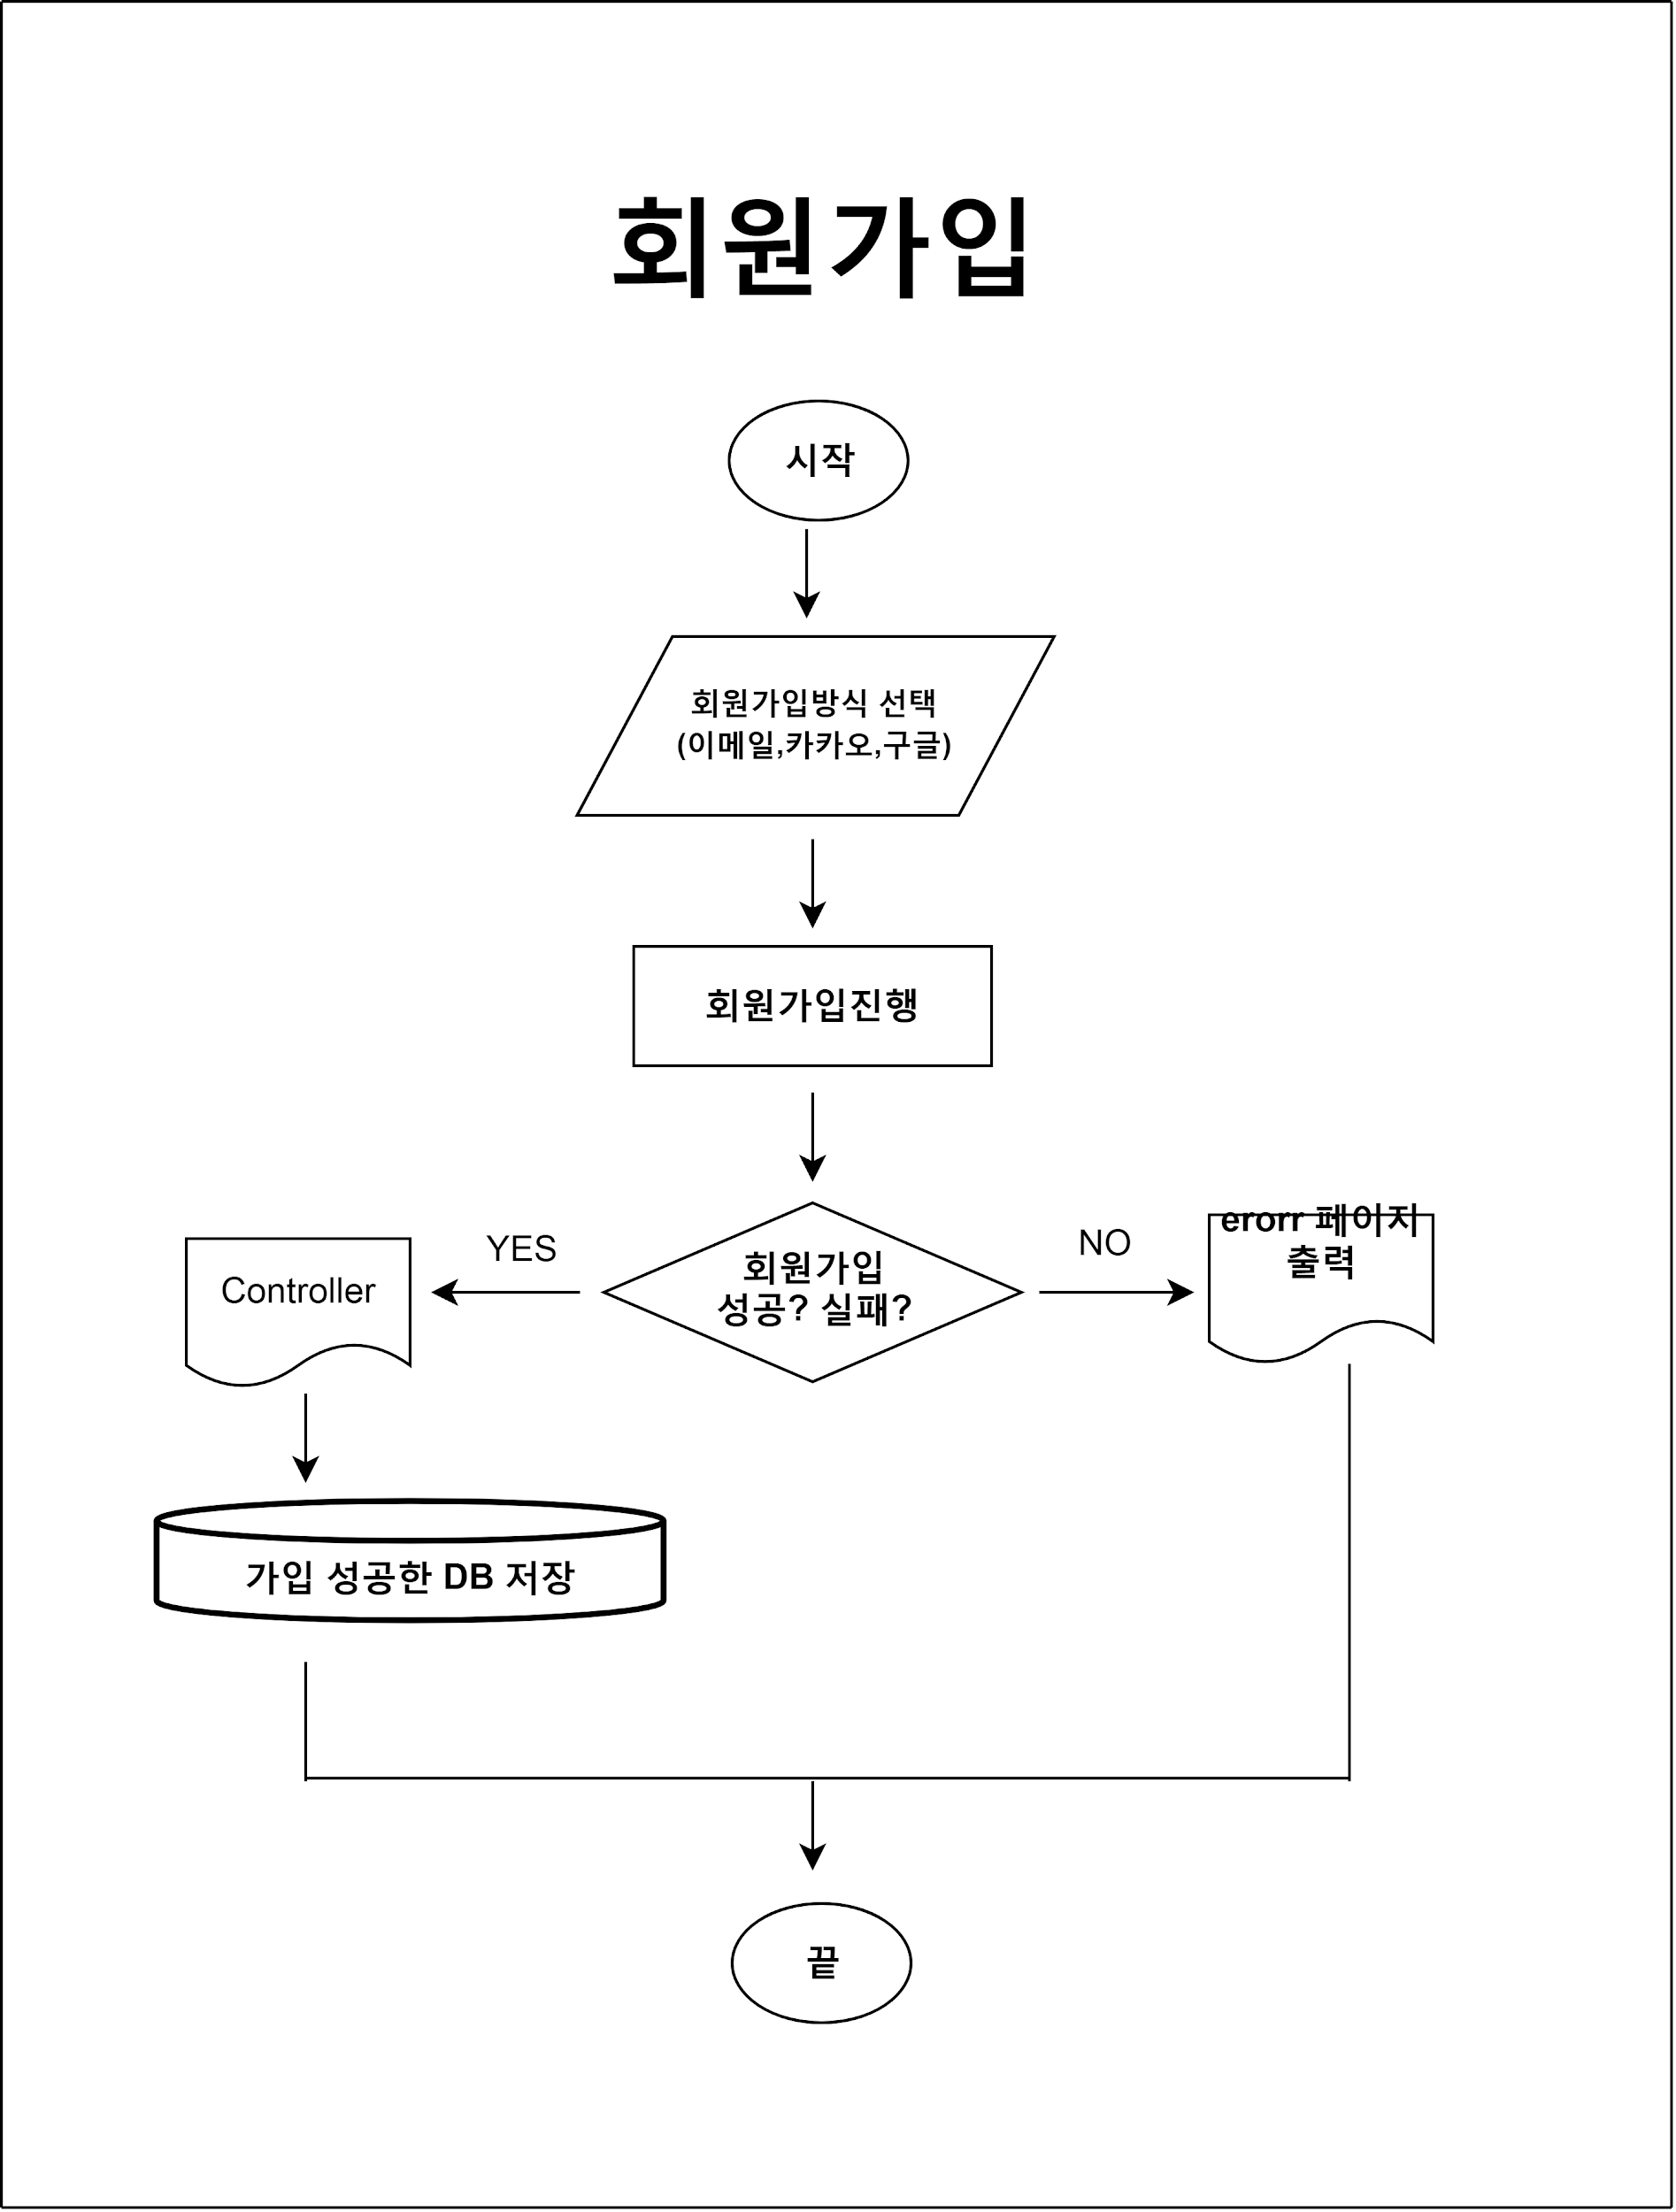
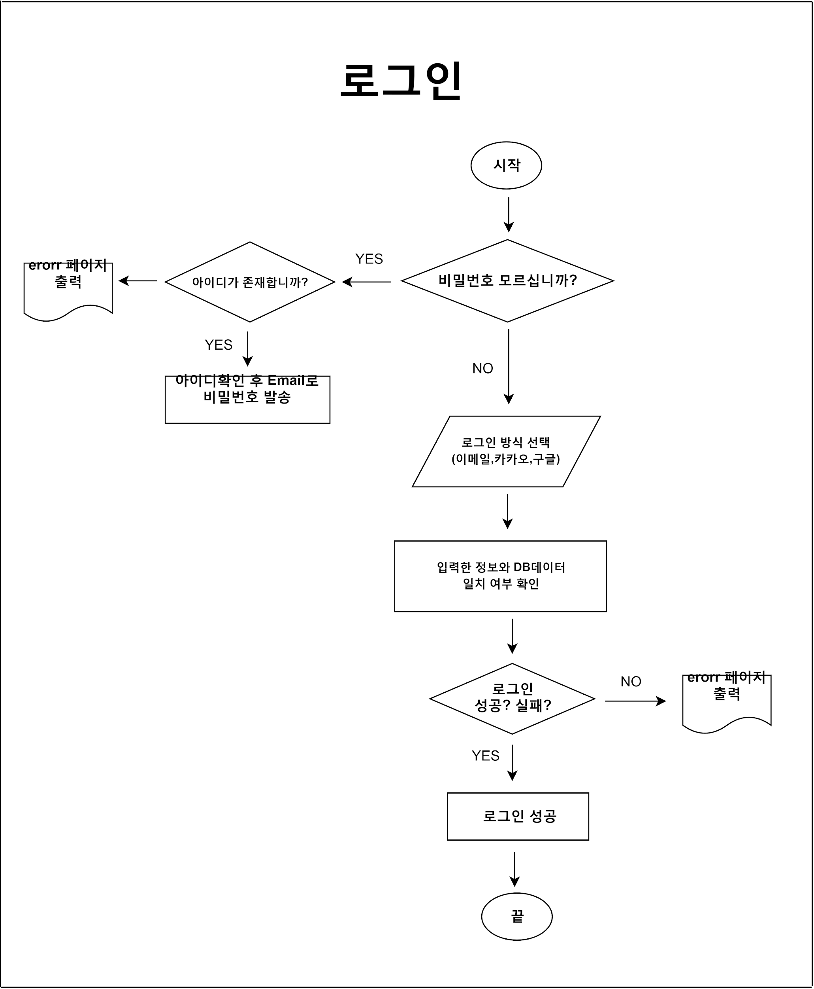
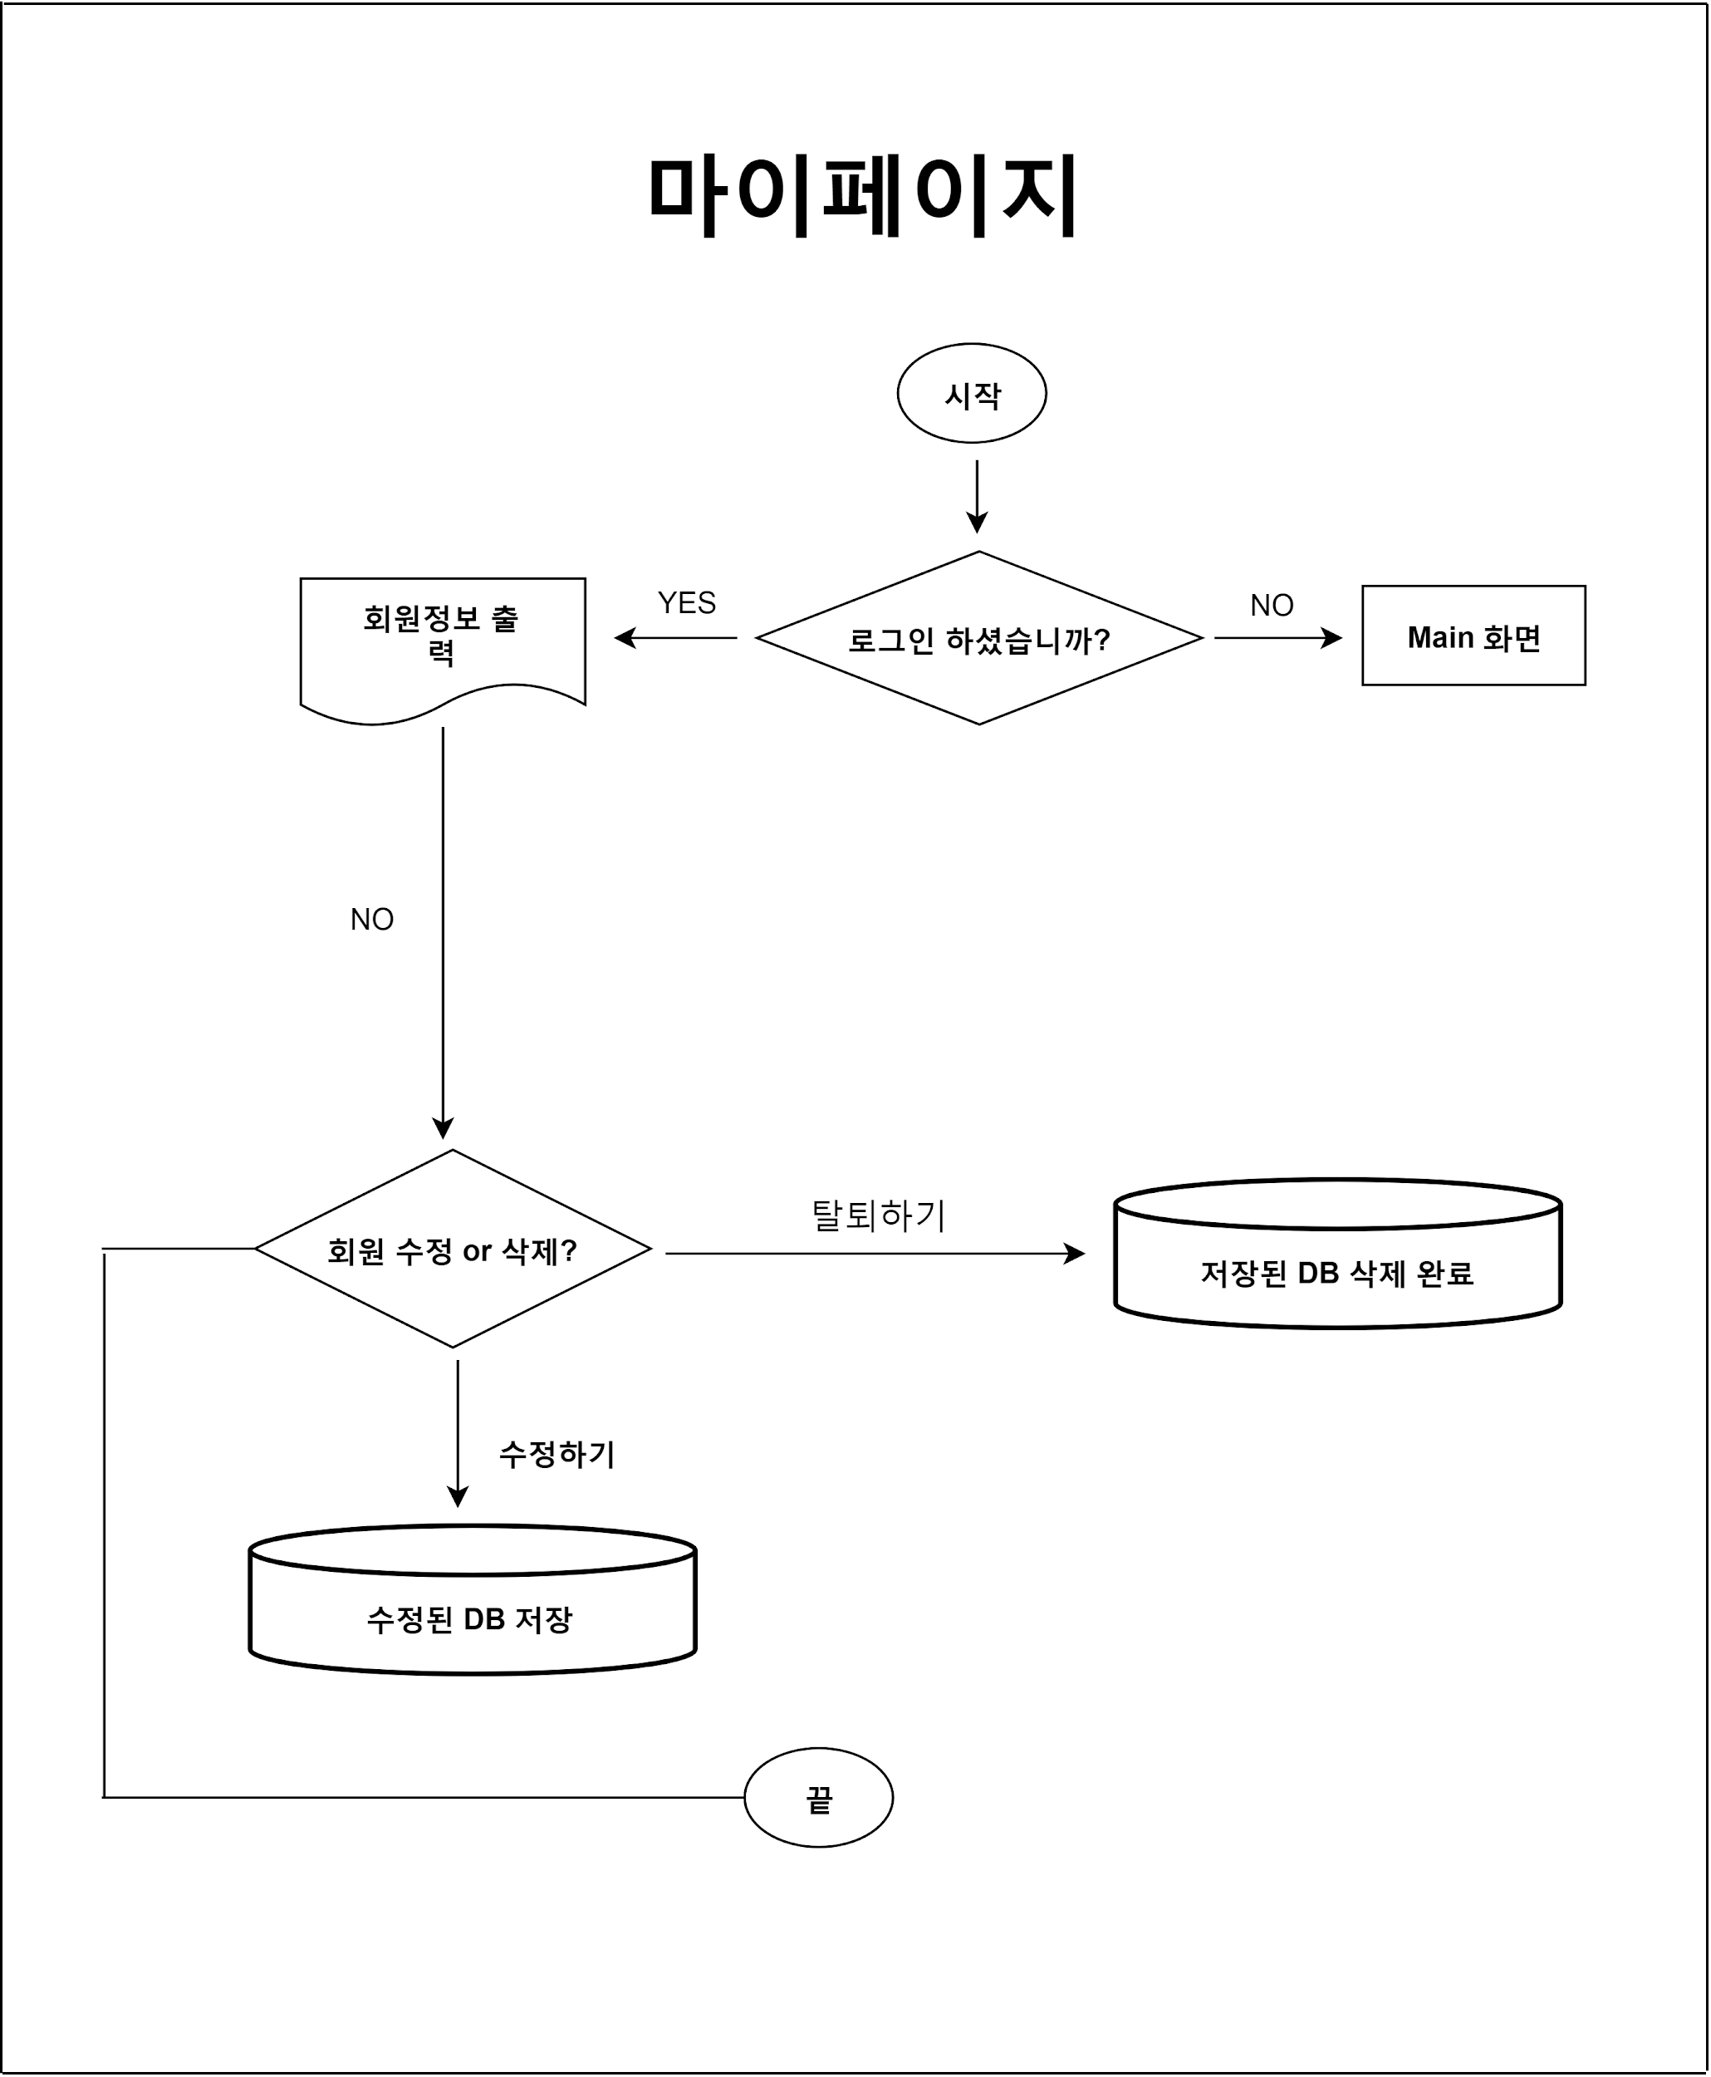
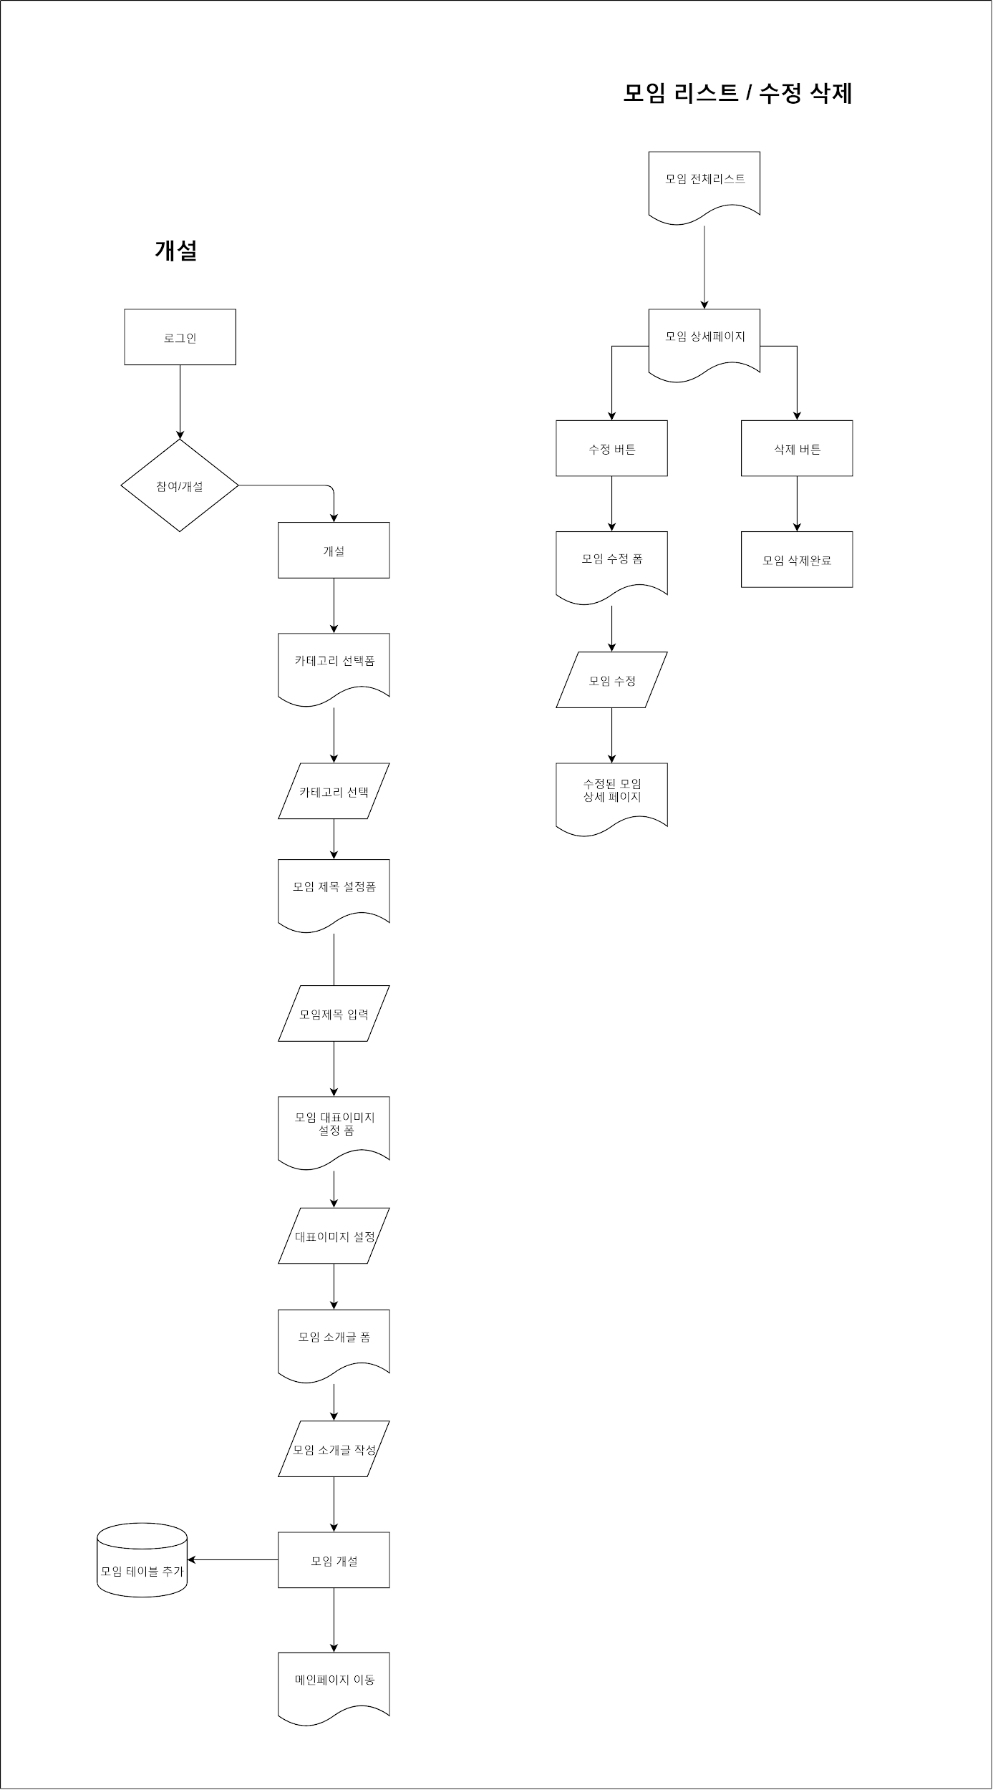
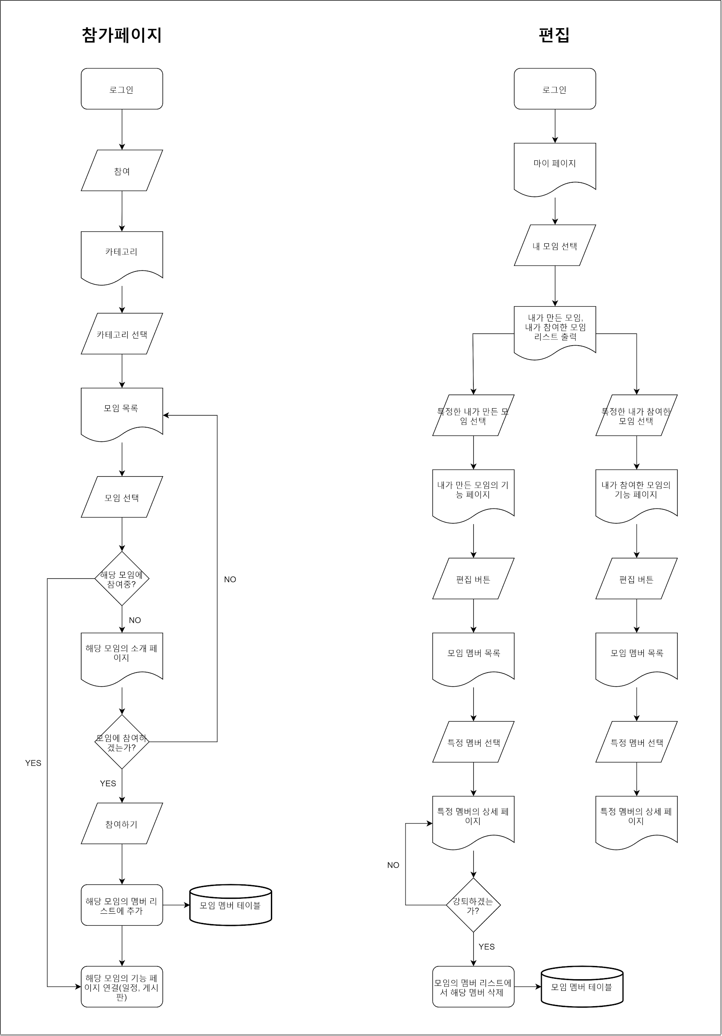
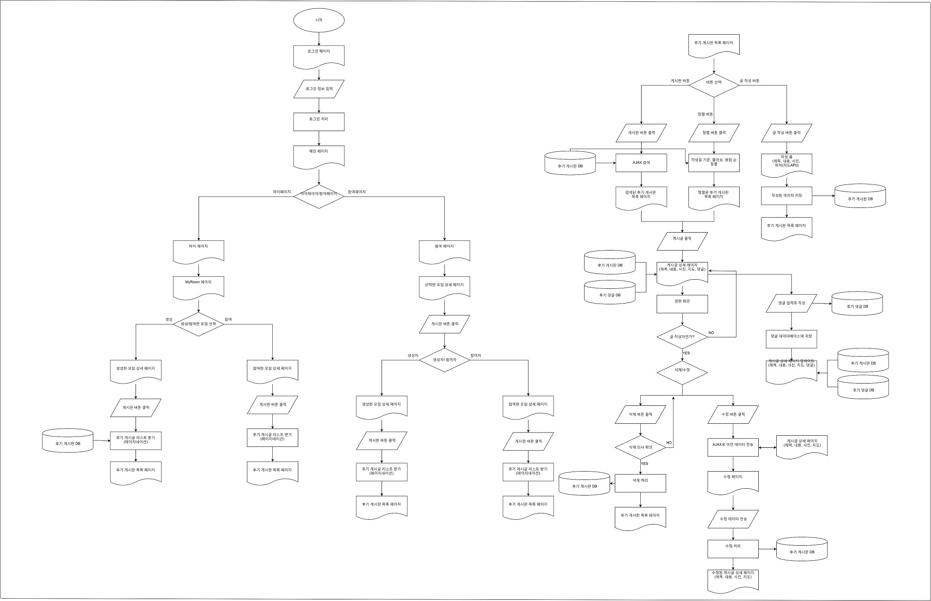
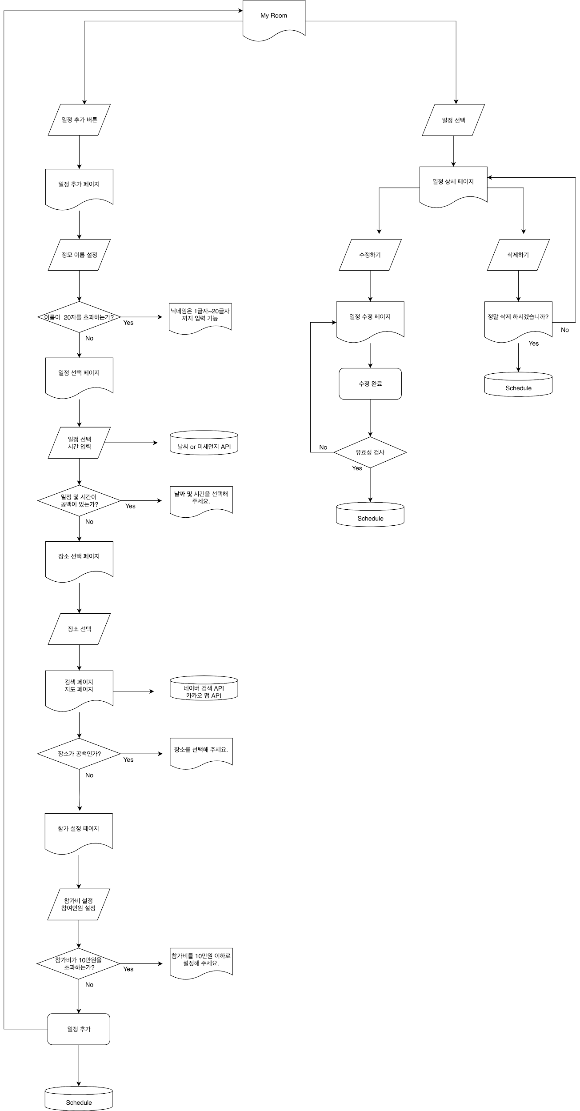
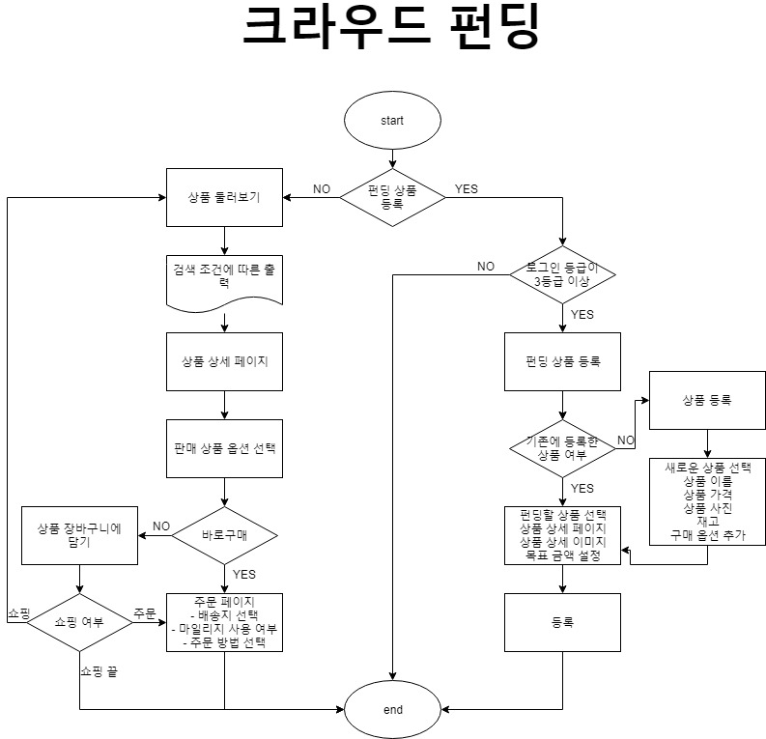
Flow Chart

흐름
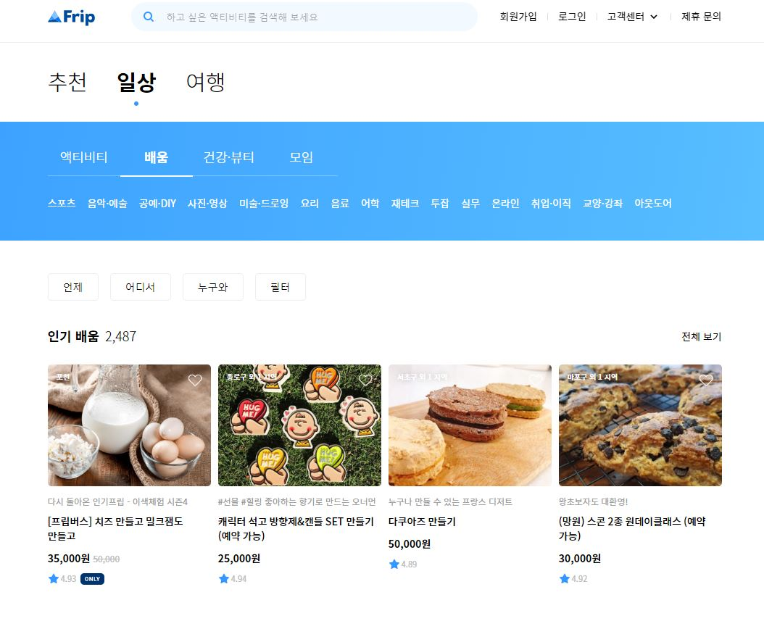

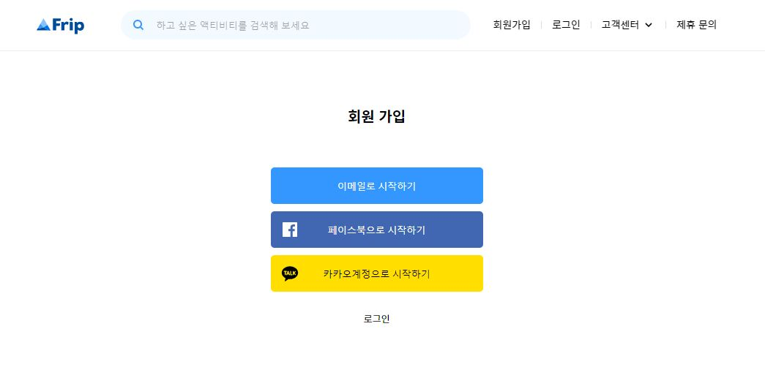
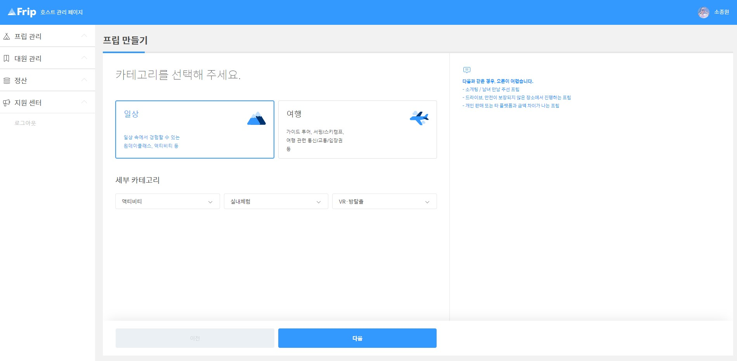

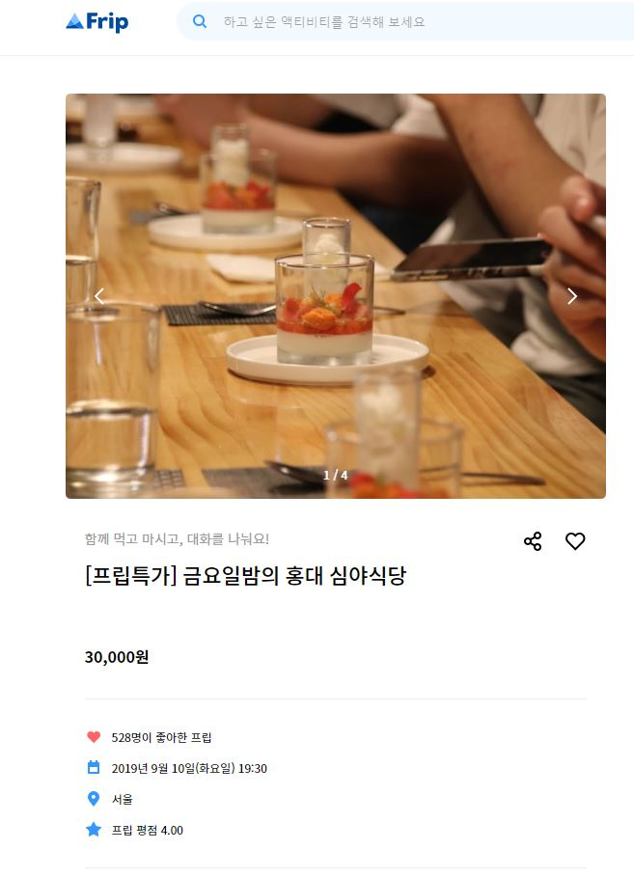

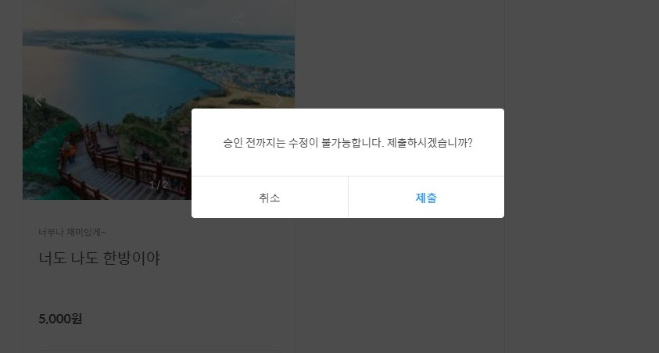

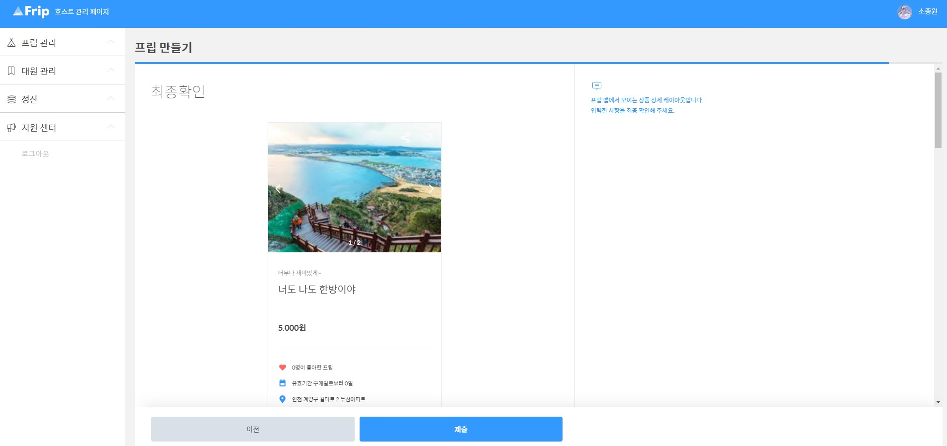
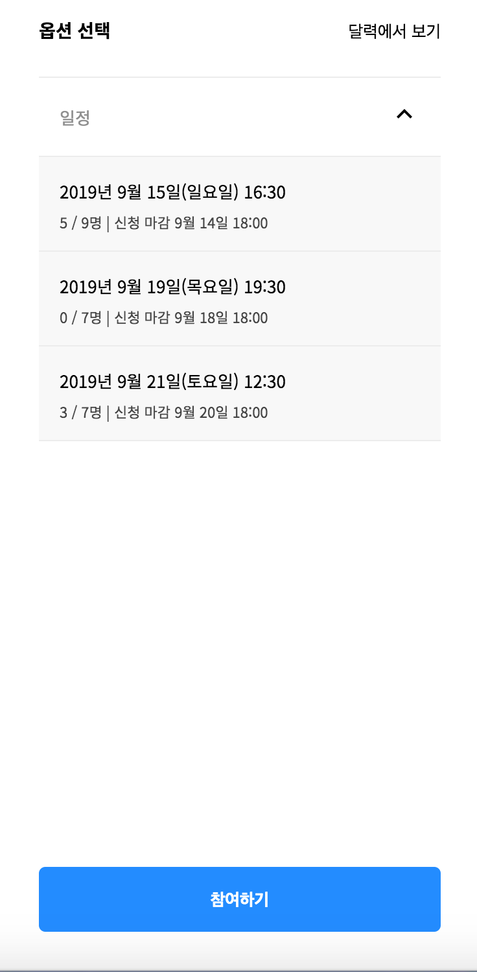

ExERD
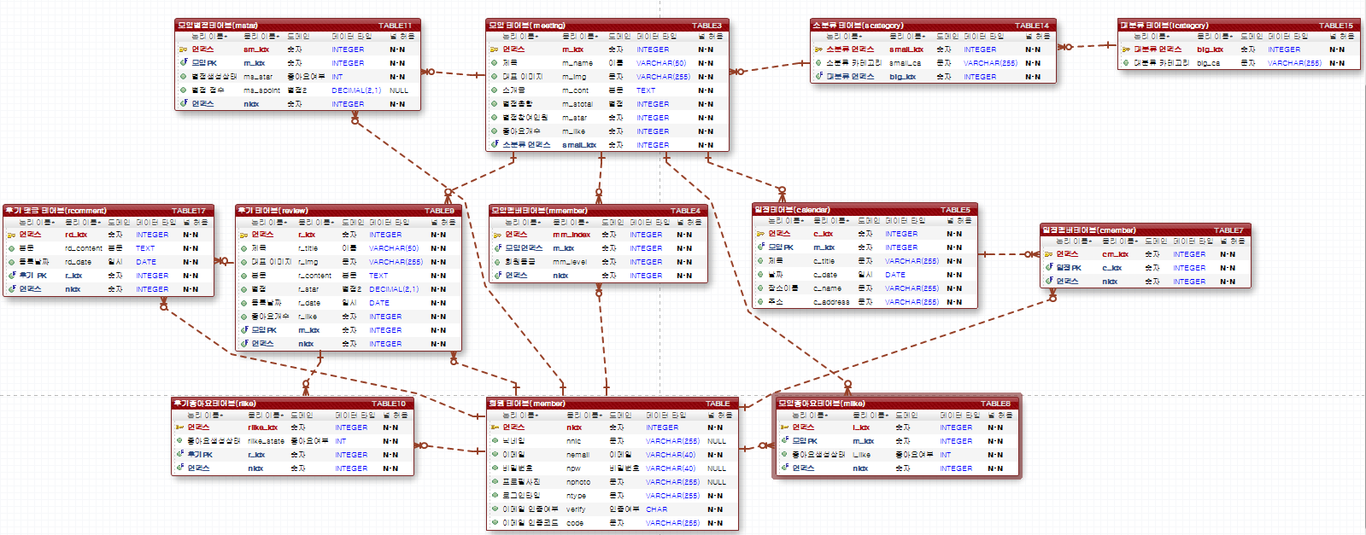
DB TABLE

